แนวทางการลงข้อมูล
แนวทางการลงข้อมูล
แบบรายชื่อผู้เข้ารับการฝึกอบรม
โครงการฝึกอบรมครูฝึกเจ้าหน้าที่เทศกิจกรุงเทพมหานคร ประจำปีงบประมาณ พ.ศ. 2561

. | แจ้งให้ข้าราชการกรุงเทพมหานคร สังกัดสำนักเทศกิจ และฝ่ายเทศกิจ สำนักงานเขต รับทราบว่า ต้องให้ข้อมูลตามความเป็นจริง
. | ดาวน์โหลดแบบฟอร์มได้ที่ www.bangkok.go.th/citylaw เลือกหัวข้อ "ดาวน์โหลด" เลือกหัวข้อ "แบบฟอร์ม" และเลือกรายการ "แบบรายชื่อผู้เข้ารับการฝึกอบรมโครงการฝึกอบรมครูฝึกเจ้าหน้าที่เทศกิจกรุงเทพมหานคร ประจำปีงบประมาณ พ.ศ. 2561"
. | กรุณาไปที่ control panel แล้วเลือก region... กำหนดรูปแบบให้เป็น Thai (ตามรูปด้านล่าง)
 | 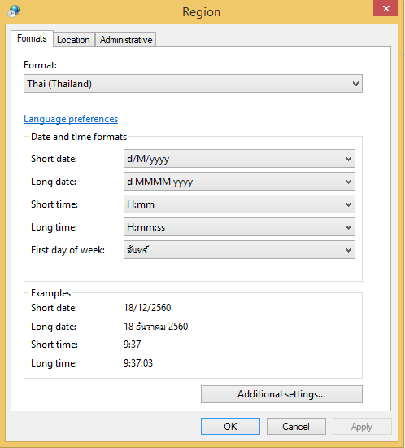
. | ตัวเลขให้พิมพ์เป็นเลขอารบิกเท่านั้น
. | ช่อง “ลำดับที่” ระบุเป็นตัวเลขเท่านั้น
. | ช่อง “คำนำหน้าชื่อ” ให้เลือกจากรายการที่กำหนด หากไม่มีรายการที่ท่านต้องการ ขอให้พิมพ์ข้อความเพิ่มเติม ด้วยชื่อเต็มเท่านั้น ตัวอย่างเช่น ว่าที่ร้อยเอก จ่าสิบตรี สิบเอก เป็นต้น (กรุณาตรวจทานให้ถูกต้อง)
. | ช่อง “ชื่อ - นามสกุล” (กรุณาตรวจทานให้ถูกต้อง)
. | ช่อง “ตำแหน่ง” ให้เลือกจากรายการที่กำหนด
. | ช่อง “ระดับ” ให้เลือกจากรายการที่กำหนด โดยจะต้องเลือกรายการของช่อง "ตำแหน่ง" ก่อน แล้วจึงจะสามารถ เลือกรายการของช่อง "ระดับ" ได้
. | ช่อง “เลขประจำตัวประชาชน” กรุณาตรวจทานให้ถูกต้อง หากพิมพ์ผิดจะปรากฏแถบสีแดง
. | ช่อง “วัน เดือน ปี ที่ออกบัตรประจำตัวประชาชน” กรุณาตรวจทานให้ถูกต้อง
. | ช่อง “วัน เดือน ปี ที่บัตรประจำตัวประชาชนหมดอายุ” กรุณาตรวจทานให้ถูกต้อง
. | ช่อง “วัน เดือน ปีเกิด” กรุณาตรวจทานให้ถูกต้อง
. | ช่อง “อายุ (ปี)” ไม่ต้องลงข้อมูล เนื่องจากมีสูตรคำนวณไว้ให้แล้ว
. | ช่อง “เพศ” ให้เลือกจากรายการที่กำหนด
. | ช่อง “ศาสนา” ให้เลือกจากรายการที่กำหนด
. | ช่อง “ส่วนสูง” และ “น้ำหนัก” ให้ระบุข้อมูล ณ ปัจจุบัน
. | ช่อง “ค่า BMI” และ “แปลผลค่า BMI” ไม่ต้องลงข้อมูล เนื่องจากมีสูตรคำนวณไว้ให้แล้ว
. | ช่อง “โรคประจำตัว” ระบุให้ถูกต้องชัดเจน เช่น โรคความดันโลหิตสูง โรคหัวใจ โรคเกาต์ โรคกระดูกพรุน โรคเบาหวาน เป็นต้น
. | ช่อง “หมายเลขโทรศัพท์ (ที่ทำงาน)” ระบุเบอร์โทรภายใน เช่น 3331
. | ช่อง “หมายเลขโทรศัพท์ (มือถือ)” ระบุเบอร์โทรที่สามารถติดต่อได้จริง เนื่องจากต้องโทรศัพท์ติดต่อในวันเดินทางและระหว่างการฝึกอบรม
. | ช่อง “วัน เดือน ปี ที่เริ่มปฏิบัติงานในสายงานเทศกิจ” กรุณาตรวจทานให้ถูกต้อง
. | ช่อง “ข้อจำกัดการทานอาหารและหมายเหตุ” ระบุให้ชัดเจนถึงข้อจำกัดในการรับประทานอาหาร ได้แก่ เจ, มังสวิรัติ, อิสลาม และการแพ้อาหาร...(ระบุ).... เช่น แพ้ไข่ไก่ แพ้นมวัว แพ้เนื้อไก่ แพ้เนื้อหมู แพ้กุ้ง แพ้หอย แพ้อาหารทะเล เป็นต้น
. | ส่งข้อมูลให้กองนโยบายและแผนงาน ภายในวันที่ 5 กรกฎาคม 2561 โดยมีรายละเอียดดังนี้
24.1 | ส่งแบบรายชื่อผู้เข้ารับการฝึกอบรมโครงการฯ ในรูปแบบของไฟล์ Excel มาที่ E-mail:tessakitplan@gmail.com และระบุชื่อเรื่อง “รายชื่อผู้เข้ารับการฝึกอบรมโครงการฝึกอบรมครูฝึกเจ้าหน้าที่เทศกิจกรุงเทพมหานคร สำนักงานเขต.........(ระบุชื่อ)..........”
24.2 | ส่งบันทึกข้อความพร้อมลงลายมือชื่อของหัวหน้าหน่วยงาน และแนบเอกสารแบบรายชื่อผู้เข้ารับการฝึกอบรมโครงการฯ ที่ลงลายมือชื่อของหัวหน้าฝ่าย

